상품제안서
incolor 잘 지워지는 깔끔지우개 (대) | 상품코드: S04725

 |  |  |  |  |  |  | 02-713-8555 | www.synergygift.co.kr
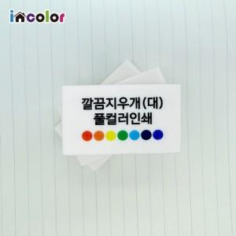

【상세/제작정보】 | <p><span style="font-size: 12pt;">※ 본 지우개는 흰색입니다.</span></p><p>&nbsp;</p>

【인쇄/포장옵션】 | 풀칼라 / OPP(비닐)

【공급단가】 | 수량 | 500~ | 1,000~ | 3,000~ | 5,000~ | 10,000~
*VAT별도 | 단가 | 290원 | 280원 | 260원 | 250원 | 240원

【상품 URL】 | https://www.synergygift.co.kr:443/src/goods_detail.php?gdno=9739

